EN_A0300
University | Ecole Centrale de Lyon |  |  | Back to BOM |  |  |  |  | Car # | 81 |  | Asm Cost | $132.89
System | Engine and Drivetrain |  |  |  |  |  |  |  |  |  |  | Qty | 1
Assembly | Air Intake System |  |  |  |  |  |  |  | FileLink1
P/N Base | EN_A0300 |  |  |  |  |  |  |  | FileLink2 |  |  | Extended Cost | $132.89
Suffix | AA |  |  |  |  |  |  |  | FileLink3
Details | Air Intake Assembly

ItemOrder | Part | Part Cost | Quantity | Sub Total
10 | Upper plenum | $12.57 | 1 | $12.57
20 | Plenum plate | $3.68 | 1 | $3.68
30 | Intake manifold | $18.12 | 1 | $18.12
40 | Left frame bracket | $1.69 | 1 | $1.69
50 | Right frame bracket | $1.76 | 1 | $1.76
60 | PAIR plate | $1.97 | 2 | $3.93
70 | Motor bracket | $4.18 | 1 | $4.18
80 | Intake bracket | $1.38 | 2 | $2.77
 |  |  | Sub Total | $48.70

ItemOrder | Material | Use | UnitCost | Size1 | Unit1 | Size2 | Unit2 | Area Name | Area | Length | Density | Quantity | Sub Total
10 | Mount, Vibration-Damping, Sandwich | Isolation between throttle and chassis | $8.10 | 30 | mm |  |  |  |  |  |  | 2.00 | $16.20
20 | Seal, O-ring, Elastomer | Sealing between upper plenum and plenum plate | $0.05 |  |  |  |  |  |  |  |  | 1.00 | $0.05
30 | Seal, O-ring, Elastomer | Sealing between intake manifold and plenum plate | $0.05 |  |  |  |  |  |  |  |  | 1.00 | $0.05
 |  |  |  |  |  |  |  |  |  |  |  | Sub Total | $16.30

ItemOrder | Process | Use | UnitCost | Unit | Quantity | Multiplier | Mult. Val. | Sub Total
10 | Weld | Welding the intake brackets on the frame | $0.15 | cm | 7.1 |  |  | $1.07
20 | Asemble, 1 kg, Loose | Positionning the manifold seal on the manifold | $0.06 | unit | 1 |  |  | $0.06
30 | Asemble, 1 kg, Loose | Positionning the plenum plate on the manifold seal | $0.06 | unit | 1 |  |  | $0.06
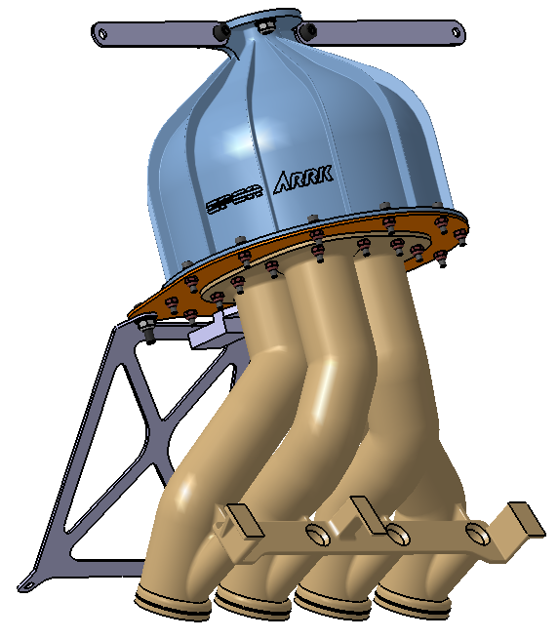
40 | Wrench <= 6,35 mm | Fixing the plenum plate to the intake manifold | $1.00 | unit | 12 |  |  | $12.00
50 | Reaction Tool <= 6,35 mm | Fixing the plenum plate to the intake manifold | $0.25 | unit | 12 |  |  | $3.00
60 | Asemble, 1 kg, Loose | Positionning the plenum seal on the plenum plate | $0.01 | unit | 1 |  |  | $0.01
70 | Asemble, 1 kg, Loose | Positionning the plenum on the plenum seal | $0.01 | unit | 1 |  |  | $0.01
80 | Wrench <= 6,35 mm | Fixing the plenum to the plenum plate | $1.50 | unit | 12 |  |  | $18.00
90 | Reaction Tool <= 6,35 mm | Fixing the plenum to the plenum plate | $0.25 | unit | 12 |  |  | $3.00
100 | Asemble, 1 kg, Loose | Positionning the left and right frame bracket | $0.06 | unit | 2 |  |  | $0.12
110 | Wrench <= 25,4 mm | Fixing the left and right frame bracket on the plenum | $1.50 | unit | 2 |  |  | $3.00
120 | Reaction Tool <= 25,4 mm | Fixing the left and right frame bracket on the plenum | $0.25 | unit | 2 |  |  | $0.50
130 | Asemble, 1 kg, Loose | Positionning the motor bracket on the plenum plate | $0.06 | unit | 1 |  |  | $0.06
140 | Wrench <= 25,4 mm | Fixing the motor bracket to the plenum plate | $1.50 | unit | 2 |  |  | $3.00
150 | Reaction Tool <= 25,4 mm | Fixing the motor bracket to the plenum plate | $0.25 | unit | 2 |  |  | $0.50
160 | Asemble, 1 kg, Loose | Positionning the PAIR plates on the motor | $0.06 | unit | 2 |  |  | $0.12
170 | Asemble, 3 kg, Loose | Positionning the intake assembly on the motor | $0.19 | unit | 1 |  |  | $0.19
180 | Drilled holes < 25,4 mm dia. | Drilling holes inside the PAIR plates | $0.35 | unit | 2 |  |  | $0.70
190 | Asemble, 1 kg, Line-onLine | Positionning the PAIR plates on the motor bracket | $0.13 | unit | 2 |  |  | $0.26
200 | Wrench <= 25,4 mm | Fixing the PAIR plates to the motor bracket | $1.50 | unit | 2 |  |  | $3.00
210 | Reaction Tool <= 25,4 mm | Fixing the PAIR plates to the motor bracket | $0.25 | unit | 2 |  |  | $0.50
220 | Asemble, 3 kg, Loose | Positionning the intake assembly on the motor | $0.19 | unit | 1 |  |  | $0.19
230 | Wrench <= 25,4 mm | Fixing the PAIR plates to the motor | $1.50 | unit | 4 |  |  | $6.00
240 | Screwdriver > 1 Turn | Tightening the hose clamps on the intake manifold and the motor | $0.50 | unit | 4 |  |  | $2.00
250 | Asemble, 1 kg, Line-onLine | Positionning the frame brackets on the frame | $0.13 | unit | 2 |  |  | $0.26
260 | Sheet metal bends | Bending the frame brackets to align with the intake brackets | $0.25 | bend | 2 |  |  | $0.50
270 | Drilled holes < 25,4 mm dia. | Drilling holes inside the frame brackets | $0.35 | unit | 2 |  |  | $0.70
280 | Asemble, 1 kg, Line-onLine | Positionning Mount, Vibration-Damping, Sandwich | $0.13 | unit | 2 |  |  | $0.26
290 | Wrench <= 25,4 mm | Fixing the frame brackets on the frame | $1.50 | unit | 2 |  |  | $3.00
300 | Reaction Tool <= 25,4 mm | Fixing the frame brackets on the frame | $0.25 | unit | 2 |  |  | $0.50
 |  |  |  |  |  |  | Sub Total | $62.56

ItemOrder | Fastener | Use | UnitCost | Size1 | Unit1 | Size2 | Unit2 | Quantity | Sub Total
10 | Hose Clamp, Worm Drive | Tightening the intake pipes with the intake manifold | $0.69 | 48.5 | mm |  |  | 4 | $2.78
20 | Bolt, Grade 8.8 (SAE 5) | Fastening brackets | $0.05 | 6 | mm | 20 | mm | 8 | $0.39
30 | Bolt, Grade 8.8 (SAE 5) | Fastening plenum, plenum plate and intake manifold | $0.02 | 4 | mm | 16 | mm | 24 | $0.47
40 | Washer, Grade 8,8 (SAE 5) | Fastening brackets | $0.01 | 6 | mm |  |  | 8 | $0.08
50 | Washer, Grade 8,8 (SAE 5) | Fastening plenum, plenum plate and intake manifold | $0.01 | 4 | mm |  |  | 24 | $0.24
60 | Nut, Grade 8.8 (SAE 5) | Fastening brackets | $0.03 | 6 | mm |  |  | 8 | $0.24
70 | Nut, Grade 8.8 (SAE 5) | Fastening plenum, plenum plate and intake manifold | $0.02 | 4 | mm |  |  | 24 | $0.48
 |  |  |  |  |  |  |  | Sub Total | $4.67

ItemOrder | Tooling | Use | UnitCost | Unit | Quantity | PVF | FractionIncluded | Sub Total
10 | Welds - Welding Fixture | Intake brackets welding | $500.00 | point | 4 | 3000 | 1 | $0.67
 |  |  |  |  |  |  | Sub Total | $0.67

EN_0300_001
University | Ecole Centrale de Lyon |  |  |  |  | Back to BOM |  |  | Car # | 81 |  | Part Cost | $12.57
System | Engine and Drivetrain |  | FileLink1 | Drawing |  |  |  |  |  |  |  | Qty | 1
Assembly | Air Intake System |  | FileLink2 |  |  |  |  |  | FileLink1
Part | Upper plenum |  | FileLink3 |  |  |  |  |  | FileLink2 |  |  | Extended Cost | $12.57
P/N Base | EN_0300_001 |  |  |  |  |  |  |  | FileLink3
Suffix | CD
Details | Made by 3D printing

ItemOrder | Material | Use | UnitCost | Size1 | Unit1 | Size2 | Unit2 | Area Name | Area | Length | Density | Quantity | Sub Total
10 | Plasti, Nylon | Material for part | $3.30 |  | kg |  |  |  |  |  | 1,140 | 0.35 | $1.14
 |  |  |  |  |  |  |  |  |  |  |  | Sub Total | $1.14
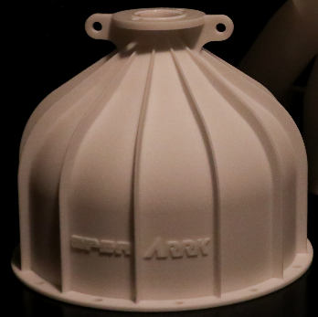
ItemOrder | Process | Use | UnitCost | Unit | Quantity | Multiplier | Mult. Val. | Sub Total
10 | Rapid Prototype - Plastic | Printing the upper plenum | $32.00 | kg | 0.345 |  |  | $11.04
 | Aerosol Aplly | Applying varnish inside the upper plenum | $5.25 | m^2 | 0.075 |  |  | $0.39
 |  |  |  |  |  |  | Sub Total | $11.43

EN_0300_002
University | Ecole Centrale de Lyon |  |  |  |  | Back to BOM |  |  | Car # | 81 |  | Part Cost | $3.68
System | Engine and Drivetrain |  | FileLink1 | Drawing |  |  |  |  |  |  |  | Qty | 1
Assembly | Air Intake System |  | FileLink2 |  |  |  |  |  | FileLink1
Part | Plenum plate |  | FileLink3 |  |  |  |  |  | FileLink2 |  |  | Extended Cost | $3.68
P/N Base | EN_0300_002 |  |  |  |  |  |  |  | FileLink3
Suffix | BA
Details | Made by laser cutting

ItemOrder | Material | Use | UnitCost | Size1 | Unit1 | Size2 | Unit2 | Area Name | Area | Length | Density | Quantity | Sub Total
10 | Aluminium, Normal | Material for part | $4.20 | 0.14 | kg |  |  | Rectangular area 200x215 mm | 0.043 | 0.002 | 2,712 | 1.00 | $0.59
 |  |  |  |  |  |  |  |  |  |  |  | Sub Total | $0.59

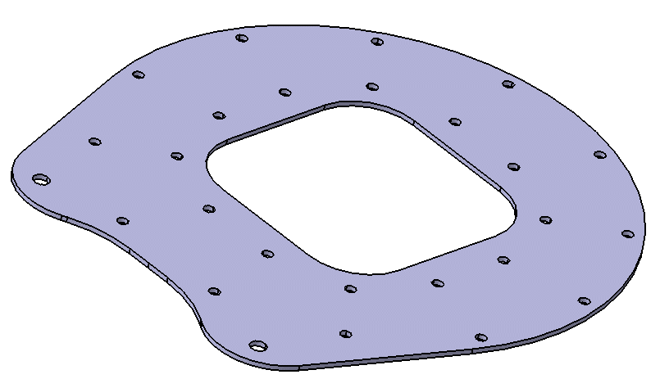
ItemOrder | Process | Use | UnitCost | Unit | Quantity | Multiplier | Mult. Val. | Sub Total
10 | Machinnig Setup, Install and remove | Setup for laser cutting | $1.30 | unit | 1 |  |  | $1.30
20 | Laser Cut | Producing the plenum plate | $0.01 | cm | 179.1 |  |  | $1.79
 |  |  |  |  |  |  | Sub Total | $3.09

dEN_0300_002
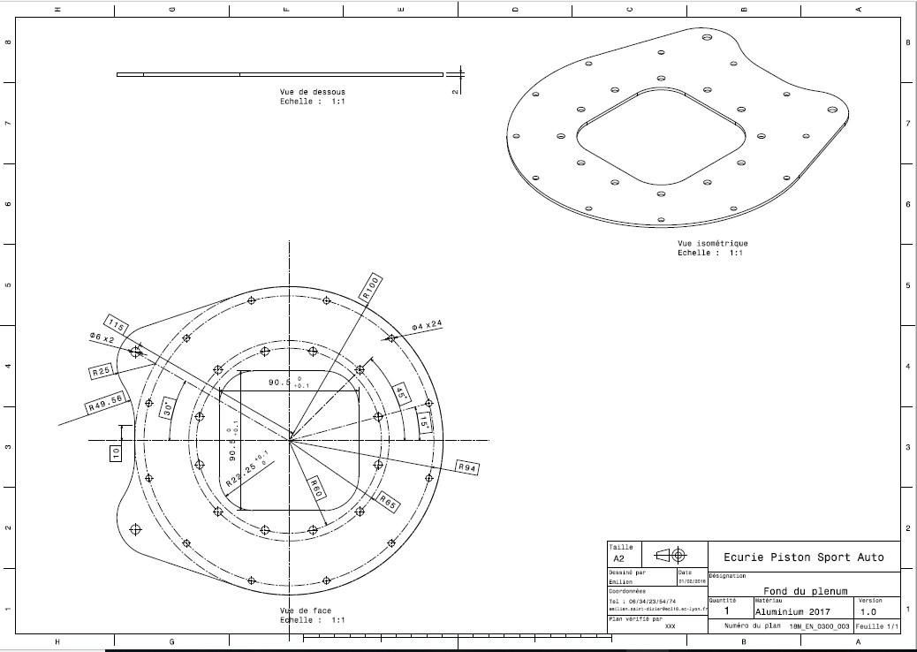
Drawing part : | Plenum plate

EN_0300_003
University | Ecole Centrale de Lyon |  |  |  |  | Back to BOM |  |  | Car # | 81 |  | Part Cost | $18.12
System | Engine and Drivetrain |  | FileLink1 | Drawing |  |  |  |  |  |  |  | Qty | 1
Assembly | Air Intake System |  | FileLink2 |  |  |  |  |  | FileLink1
Part | Intake manifold |  | FileLink3 |  |  |  |  |  | FileLink2 |  |  | Extended Cost | $18.12
P/N Base | EN_0300_003 |  |  |  |  |  |  |  | FileLink3
Suffix | DA
Details | Made by 3D printing

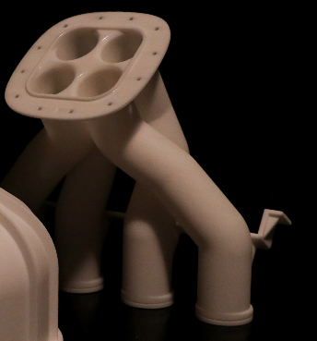
ItemOrder | Material | Use | UnitCost | Size1 | Unit1 | Size2 | Unit2 | Area Name | Area | Length | Density | Quantity | Sub Total
10 | Plasti, Nylon | Material for part | $3.30 |  | kg |  |  |  |  |  | 1,140 | 0.50 | $1.63
 |  |  |  |  |  |  |  |  |  |  |  | Sub Total | $1.63

ItemOrder | Process | Use | UnitCost | Unit | Quantity | Multiplier | Mult. Val. | Sub Total
10 | Rapid Prototype - Plastic | Printing the upper plenum | $32.00 | kg | 0.495 |  |  | $15.84
20 | Aerosol Aplly | Applying varnish inside the intake manifold | $5.25 | m^2 | 0.123 |  |  | $0.65
 |  |  |  |  |  |  | Sub Total | $16.49

EN_0300_009
University | Ecole Centrale de Lyon |  |  |  |  | Back to BOM |  |  | Car # | 81 |  | Part Cost | $1.69
System | Engine and Drivetrain |  | FileLink1 | Drawing |  |  |  |  |  |  |  | Qty | 1
Assembly | Air Intake System |  | FileLink2 |  |  |  |  |  | FileLink1
Part | Left frame bracket |  | FileLink3 |  |  |  |  |  | FileLink2 |  |  | Extended Cost | $1.69
P/N Base | EN_0300_009 |  |  |  |  |  |  |  | FileLink3
Suffix | AA
Details | Made by laser cutting

ItemOrder | Material | Use | UnitCost | Size1 | Unit1 | Size2 | Unit2 | Area Name | Area | Length | Density | Quantity | Sub Total
10 | Aluminium, Normal | Material for part | $4.20 | 0.01 | kg |  |  | Rectangular area 225x16 mm | 0.004 | 0.002 | 2,712 | 0.01 | $0.04
 |  |  |  |  |  |  |  |  |  |  |  | Sub Total | $0.04
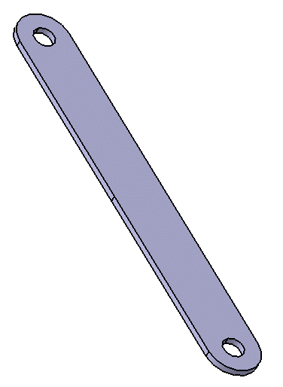
ItemOrder | Process | Use | UnitCost | Unit | Quantity | Multiplier | Mult. Val. | Sub Total
10 | Machinnig Setup, Install and remove | Setup for laser cutting | $1.30 | unit | 1 |  |  | $1.30
20 | Laser Cut | Producing the left frame bracket | $0.01 | cm | 34.7 |  |  | $0.35
 |  |  |  |  |  |  | Sub Total | $1.65

dEN_0300_009
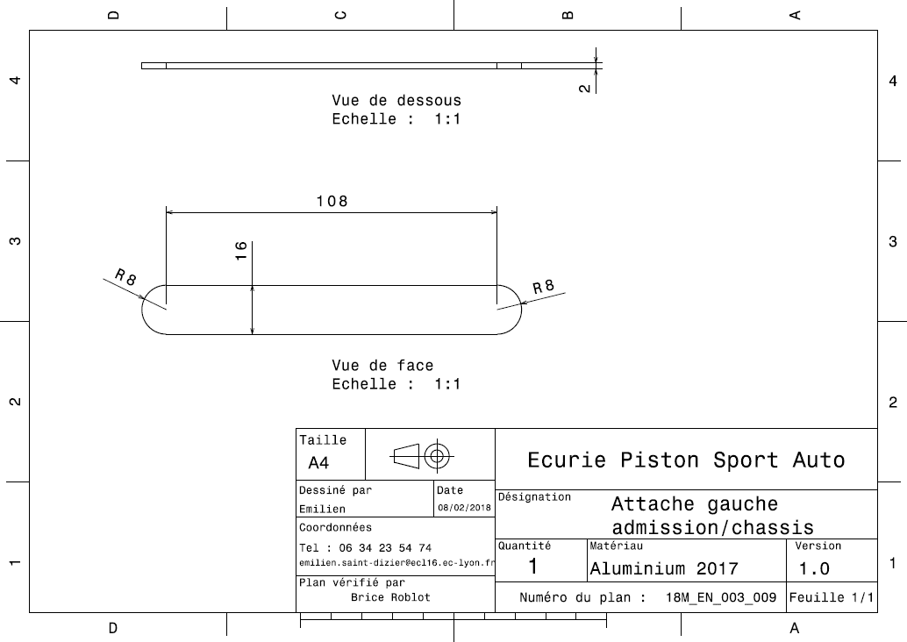
Drawing part : | Left frame bracket

EN_0300_010
University | Ecole Centrale de Lyon |  |  |  |  | Back to BOM |  |  | Car # | 81 |  | Part Cost | $1.76
System | Engine and Drivetrain |  | FileLink1 | Drawing |  |  |  |  |  |  |  | Qty | 1
Assembly | Air Intake System |  | FileLink2 |  |  |  |  |  | FileLink1
Part | Right frame bracket |  | FileLink3 |  |  |  |  |  | FileLink2 |  |  | Extended Cost | $1.76
P/N Base | EN_0300_010 |  |  |  |  |  |  |  | FileLink3
Suffix | AA
Details | Made by laser cutting

ItemOrder | Material | Use | UnitCost | Size1 | Unit1 | Size2 | Unit2 | Area Name | Area | Length | Density | Quantity | Sub Total
10 | Aluminium, Normal | Material for part | $4.20 | 0.012 | kg |  |  | Rectangular area 256x16 mm | 0.002 | 0.002 | 2,712 | 1.00 | $0.05
 |  |  |  |  |  |  |  |  |  |  |  | Sub Total | $0.05
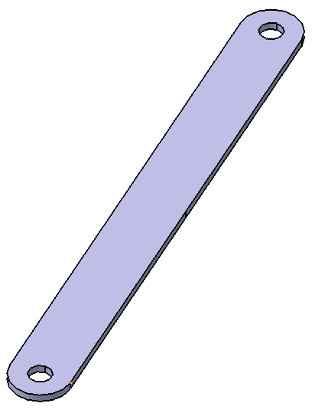
ItemOrder | Process | Use | UnitCost | Unit | Quantity | Multiplier | Mult. Val. | Sub Total
10 | Machinnig Setup, Install and remove | Setup for laser cutting | $1.30 | unit | 1 |  |  | $1.30
20 | Laser Cut | Producing the right frame bracket | $0.01 | cm | 41.1 |  |  | $0.41
 |  |  |  |  |  |  | Sub Total | $1.71

dEN_0300_010
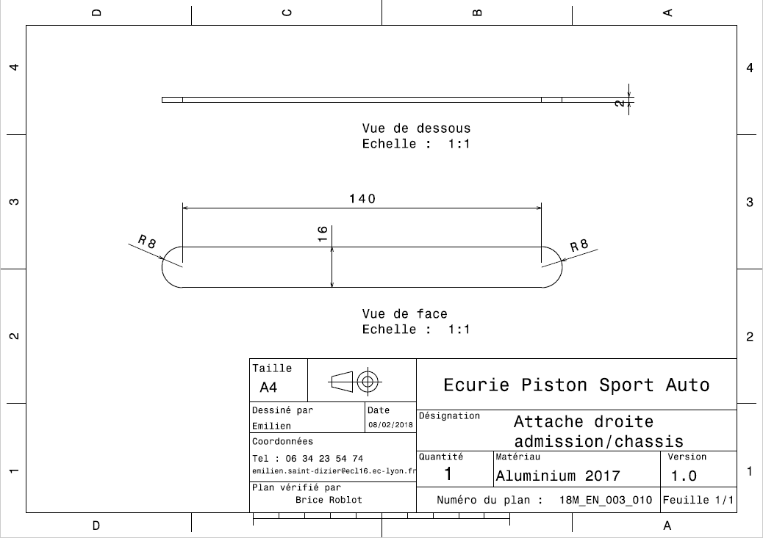
Drawing part : | Right frame bracket

EN_0300_011
University | Ecole Centrale de Lyon |  |  |  |  | Back to BOM |  |  | Car # | 81 |  | Part Cost | $1.97
System | Engine and Drivetrain |  | FileLink1 | Drawing |  |  |  |  |  |  |  | Qty | 2
Assembly | Air Intake System |  | FileLink2 |  |  |  |  |  | FileLink1
Part | PAIR plate |  | FileLink3 |  |  |  |  |  | FileLink2 |  |  | Extended Cost | $3.93
P/N Base | EN_0300_011 |  |  |  |  |  |  |  | FileLink3
Suffix | AA
Details | Made by laser cutting

ItemOrder | Material | Use | UnitCost | Size1 | Unit1 | Size2 | Unit2 | Area Name | Area | Length | Density | Quantity | Sub Total
10 | Aluminium, Normal | Material for part | $4.20 | 0.018 | kg |  |  | Rectangular area 80x55 mm | 0.004 | 0.002 | 2,712 | 1.00 | $0.08
 |  |  |  |  |  |  |  |  |  |  |  | Sub Total | $0.08
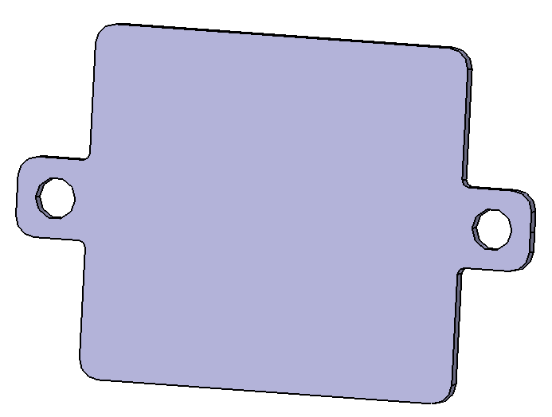
ItemOrder | Process | Use | UnitCost | Unit | Quantity | Multiplier | Mult. Val. | Sub Total
10 | Machinnig Setup, Install and remove | Setup for laser cutting | $1.30 | unit | 1 |  |  | $1.30
20 | Laser Cut | Producing the PAIR plate | $0.01 | cm | 59 |  |  | $0.59
 |  |  |  |  |  |  | Sub Total | $1.89

dEN_0300_011
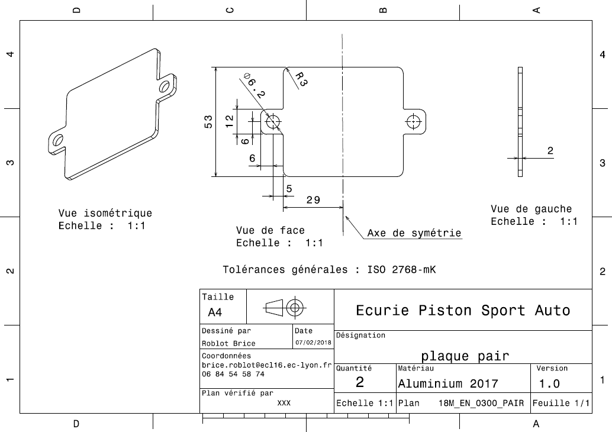
Drawing part : | PAIR plate

EN_0300_012
University | Ecole Centrale de Lyon |  |  |  |  | Back to BOM |  |  | Car # | 81 |  | Part Cost | $4.18
System | Engine and Drivetrain |  | FileLink1 | Drawing |  |  |  |  |  |  |  | Qty | 1
Assembly | Air Intake System |  | FileLink2 |  |  |  |  |  | FileLink1
Part | Motor bracket |  | FileLink3 |  |  |  |  |  | FileLink2 |  |  | Extended Cost | $4.18
P/N Base | EN_0300_012 |  |  |  |  |  |  |  | FileLink3
Suffix | AB
Details | Made by laser cutting

ItemOrder | Material | Use | UnitCost | Size1 | Unit1 | Size2 | Unit2 | Area Name | Area | Length | Density | Quantity | Sub Total
10 | Aluminium, Normal | Material for part | $4.20 | 0.068 | kg |  |  | Rectangular area 215x75 mm | 0.021 | 0.002 | 2,712 | 1.00 | $0.29
 |  |  |  |  |  |  |  |  |  |  |  | Sub Total | $0.29
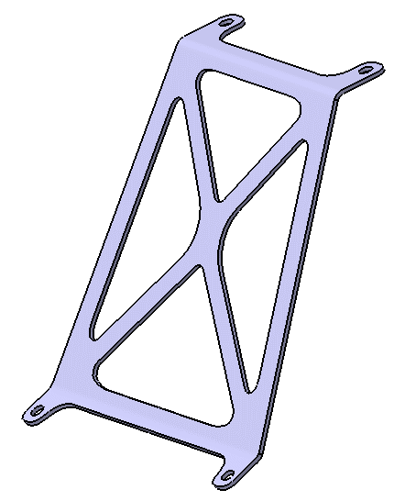
ItemOrder | Process | Use | UnitCost | Unit | Quantity | Multiplier | Mult. Val. | Sub Total
10 | Machinnig Setup, Install and remove | Setup for laser cutting | $1.30 | unit | 1 |  |  | $1.30
20 | Laser Cut | Producing the right frame bracket | $0.01 | cm | 209 |  |  | $2.09
30 | Sheet metal bends | Bending the motor bracket | $0.25 | cut | 2 |  |  | $0.50
 |  |  |  |  |  |  | Sub Total | $3.89

dEN_0300_012
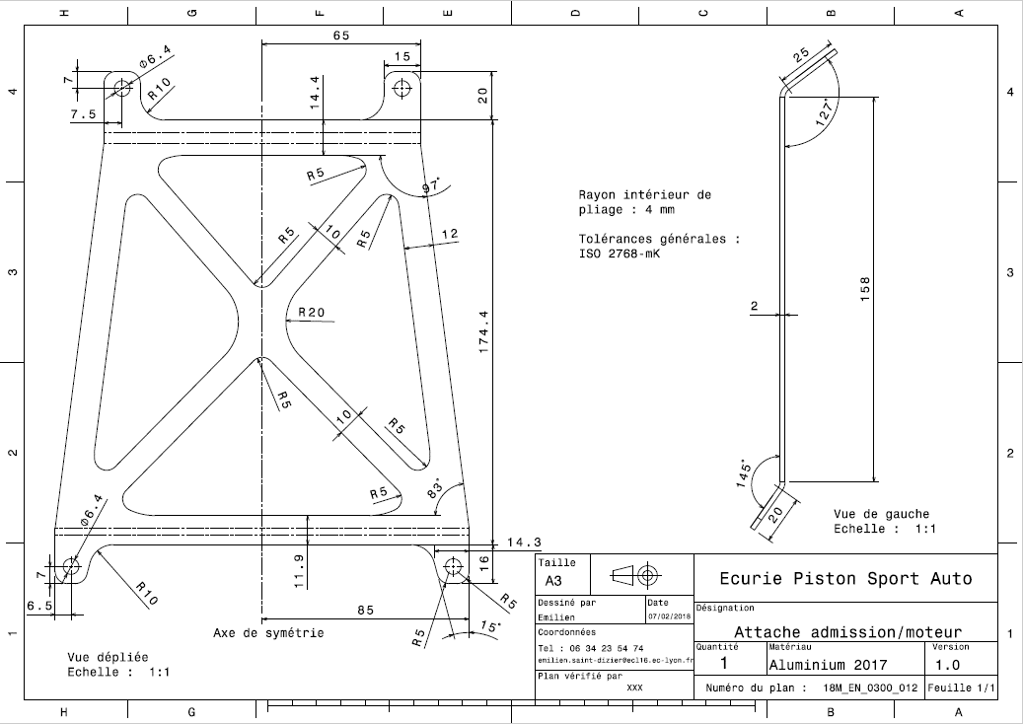
Drawing part : | Motor bracket

EN_0300_013
University | Ecole Centrale de Lyon |  |  |  |  | Back to BOM |  |  | Car # | 81 |  | Part Cost | $1.38
System | Engine and Drivetrain |  | FileLink1 | Drawing |  |  |  |  |  |  |  | Qty | 2
Assembly | Air Intake System |  | FileLink2 |  |  |  |  |  | FileLink1
Part | Intake bracket |  | FileLink3 |  |  |  |  |  | FileLink2 |  |  | Extended Cost | $2.77
P/N Base | EN_0300_013 |  |  |  |  |  |  |  | FileLink3
Suffix | AA
Details | Made by laser cutting

ItemOrder | Material | Use | UnitCost | Size1 | Unit1 | Size2 | Unit2 | Area Name | Area | Length | Density | Quantity | Sub Total
10 | Steel, Mild | Stock material for part | $2.25 | 3.00E-03 | kg |  |  |  |  |  | 0.002 | 1.00 | $0.01
 |  |  |  |  |  |  |  |  |  |  |  | Sub Total | $0.01
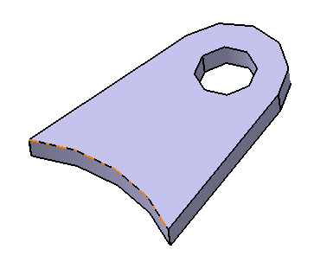
ItemOrder | Process | Use | UnitCost | Unit | Quantity | Multiplier | Mult. Val. | Sub Total
10 | Machinnig Setup, Install and remove | Setup for laser cutting | $1.30 | unit | 1 |  |  | $1.30
20 | Laser Cut | Producing the PAIR plate | $0.01 | cm | 7.75 |  |  | $0.08
 |  |  |  |  |  |  | Sub Total | $1.38

dEN_0300_013
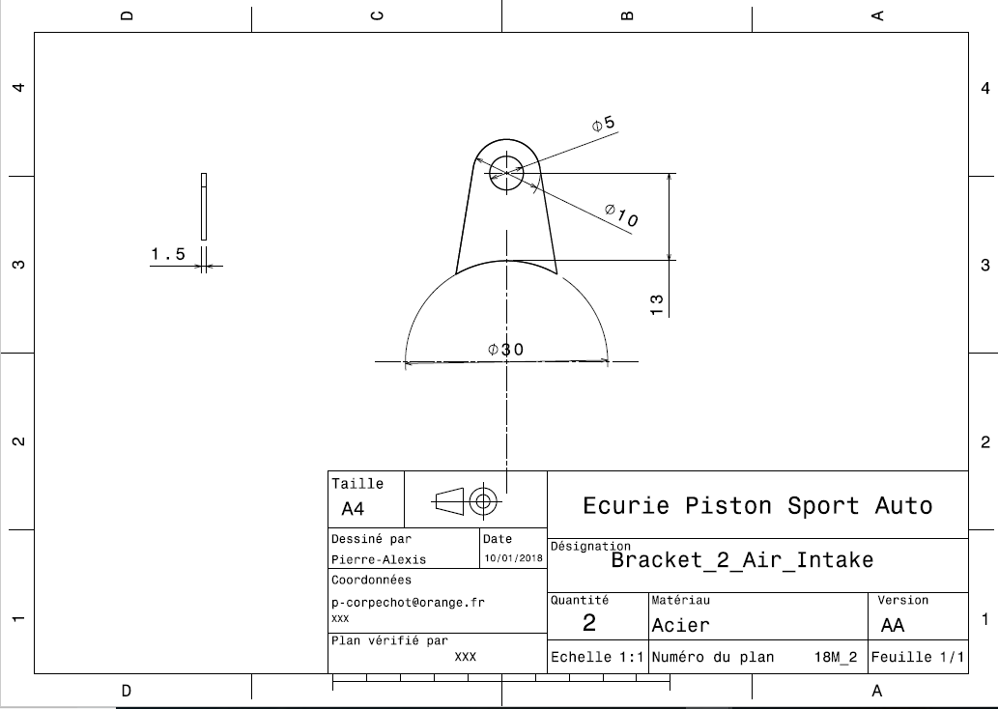
Drawing part : | Intake bracket

